Опросный лист Блок питания
 |  | Опросный лист на Блок питания "Автон"
 | Планируется использовать блок питания для:
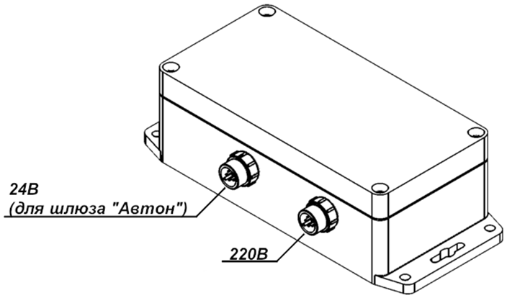 |  |  | 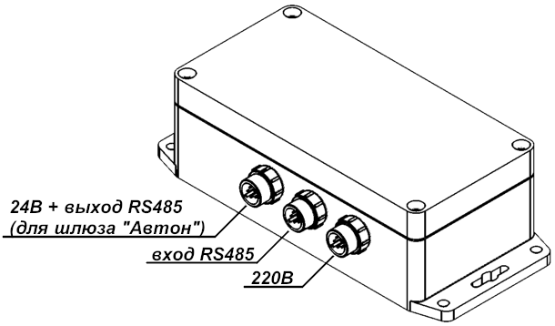
 | 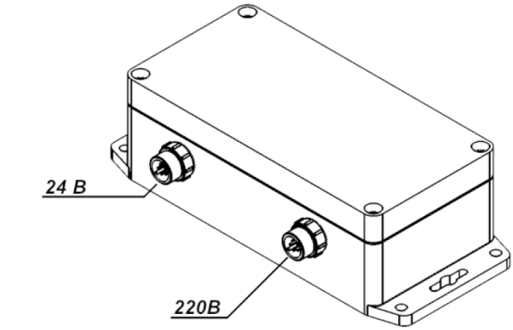 |  | 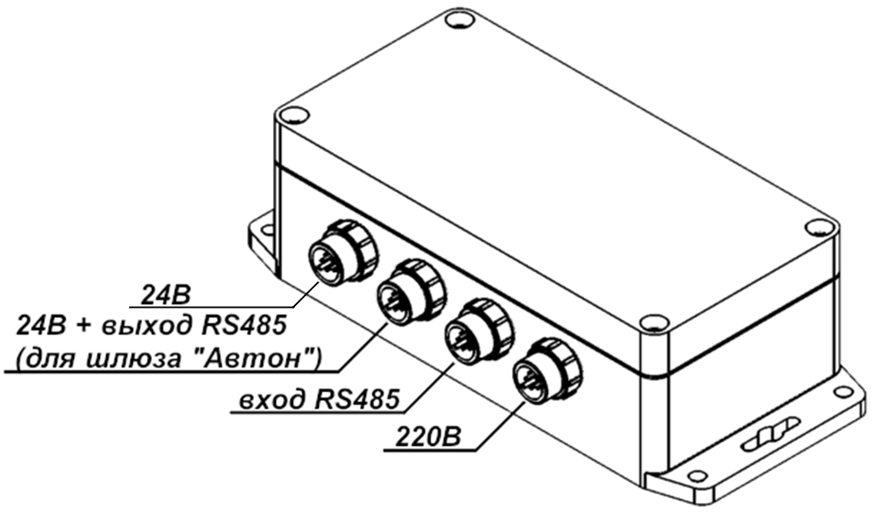
 | Кабель 220 В

 | Дополнительные требования

 | Количество, шт

 | Информацию подготовил:
 |  | Фамилия, Имя, Отчество
 |  | Компания
 |  | Почтовый адрес
 |  | Телефон/Факс

 | Код для заказа
 |  | Блок питания "Автон" (24ВШ)
 | Дополнительная комплектация:
 |  | Комплектуется ответными кабельными частями разъёмов.

 | Дополнительные требования

